Đăng ký
Usecase | Đăng ký

Ngày | 15/6/2022

Người Test | Lương Nguyễn Thành Nhân

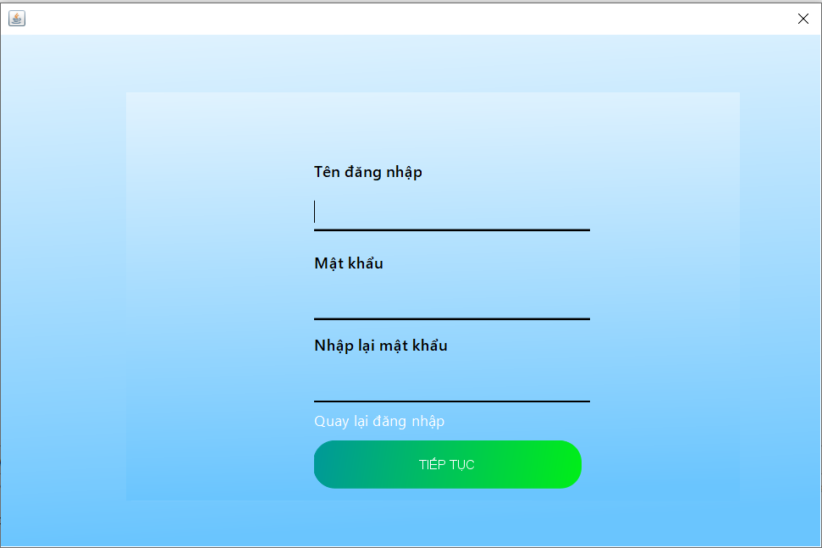 |  |  |  |  |  | 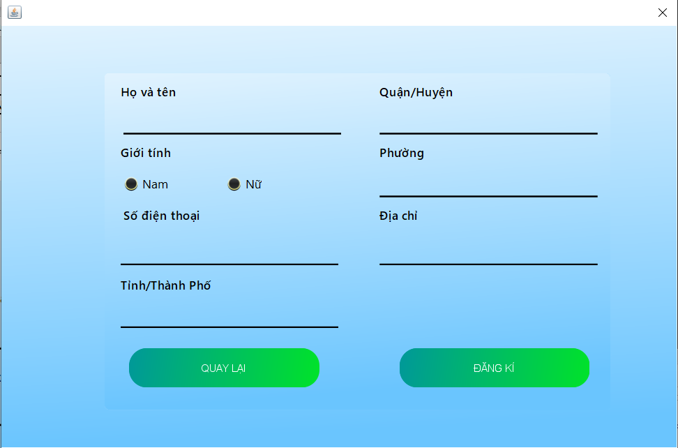 (Màn hình phụ 1) |  | (Màn hình phụ 3)

 | Tester nhập |  |  |  |  | Dev nhập
STT | Case Study | Status | Desciprtion | Bug Date | Tester | Fix Date | Dev
1 | Không được để trống bất cứ miền giá trị nào | OK | Người dùng không được để trống bất cứ miền giá trị nào khi đăng ký
2 | Mật khẩu điền vào phải được ẩn đi | OK | Khi người dùng nhập vào mật khẩu thì mật khẩu không hiện chữ mà hiện dấu chấm tròn
3 | Không được nhập quá số lượng ký tự cho phép | OK | Người dùng không được nhập quá số lượng ký tự cho phép ở cả 3 trường dữ liệu
4 | Phân biệt chữ hoa và chữ thường khi đăng ký | OK | Khi đăng nhập thì phân biệt chữ thường và chữ hoa
5 | Mật khẩu nhập lại phải giống với mật khẩu đăng ký | OK | Khi đăng ký mật khẩu thì mật khẩu nhập lại vào phải giống phải giống với mật khẩu đăng ký trước khi tạo tài khoản
6 | Tên tài khoản đăng ký phải chưa tồn tại trên hệ thống | OK | Người dùng không được đăng ký tên tài khoản đã được sử dụng
7 | Thông tin người dùng nhập vào không được để trống | OK | Các thông tin cơ bản của người dùng như họ tên, số điện thoại, địa chỉ không được để trống
8 | Số điện thoại đăng ký phải hợp lệ | OK | Số điện thoại đăng ký phải là số điện thoại có đủ 10 chữ số
9 | Số điện thoại phải là số điện thoại chưa đăng ký | OK | Số điện thoại đăng ký phải là số điện thoại chưa được đăng ký trên hệ thống
10 | Số điện thoại chỉ được phép nhập số | OK | Số điện thoại không được chứa ký tự khác ngoài ký tự số
11 | Lỗi màn hình mất khi chuyển sang tab khác | Bug | Khi đang ở màn hinh đăng ký nếu chuyển sang tab màn hình khác thì màn hình đăng ký sẽ biến mất dù ứng dụng vẫn chạy bình thường | 16/6/2022 | Lương Nguyễn Thành Nhân
12 |  | OK
13 |  | OK

Đăng nhập
Usecase | Đăng nhập

Ngày | 15/6/2022

Người Test | Lương Nguyễn Thành Nhân

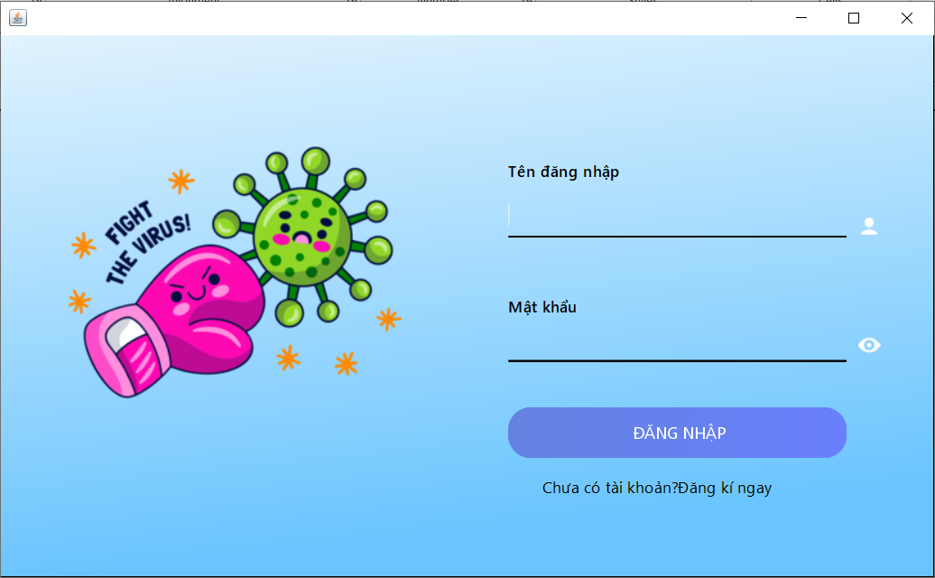 |  |  |  |  |  |  |  | (Màn hình phụ 1) | (Màn hình phụ 2) | (Màn hình phụ 3)

 | Tester nhập |  |  |  |  | Dev nhập
STT | Case Study | Status | Desciprtion | Bug Date | Tester | Fix Date | Dev
1 | Không được để trống 2 miền giá trị | OK | Người dùng không được để trống 2 miền giá trị khi đăng nhập
2 | Mật khẩu điền vào phải được ẩn đi | OK | Khi người dùng nhập vào mật khẩu thì mật khẩu không hiện chữ mà hiện dấu chấm tròn
3 | Nút hiện mật khẩu hiển thị đúng mật khẩu nhập vào | OK | Khi người dùng nhấn nút hiện mật khẩu thì sẽ hiện những gì nhập vào
4 | Phân biệt chữ hoa và chữ thường khi đăng nhập | OK | Khi đăng nhập thì phân biệt chữ thường và chữ hoa
5 | Tài khoản đăng nhập phải có trong hệ thống | OK | Tài khoản chỉ được phép đăng nhập thành công khi tài khoản đã được đăng ký trên hệ thống
6 | Mật khẩu điền vào sai không được phép đăng nhập | OK | Tài khoản đăng ký không được phép đăng nhập khi sai mật khẩu nhập vào
7 |  | OK
8 |  | OK
9 |  | OK
10 |  | Warning

Đổi mật khẩu
Usecase | Đổi mật khẩu

Ngày | 16/6/2022

Người Test | Lương Nguyễn Thành Nhân

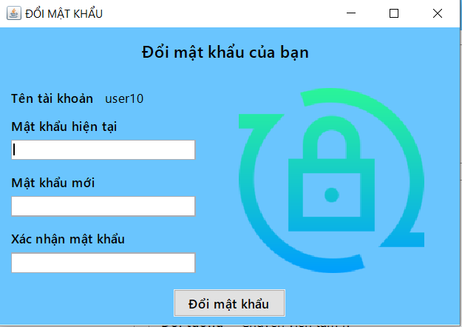 |  |  |  |  |  |  |  | (Màn hình phụ 1) | (Màn hình phụ 2) | (Màn hình phụ 3)

 | Tester nhập |  |  |  |  | Dev nhập
STT | Case Study | Status | Desciprtion | Bug Date | Tester | Fix Date | Dev
1 | Không được để trống miền giá trị nào | OK | Người dùng không được để trống bất cứ miền giá trị nào khi đổi mật khẩu
2 | Mật khẩu điền vào phải được ẩn đi | OK | Khi người dùng nhập vào mật khẩu thì mật khẩu không hiện chữ mà hiện dấu chấm tròn
3 | Không được nhập quá số lượng ký tự cho phép | Warning | Người dùng không được nhập quá số lượng ký tự cho phép | Chưa thực hiện việc bắt lỗi quá ký tự cho phép 16/2/2022 | Lương Nguyễn Thành Nhân
4 | Mật khẩu nhập lại phải giống với mật khẩu đăng ký | OK | Khi đăng ký mật khẩu thì mật khẩu nhập lại vào phải giống phải giống với mật khẩu đăng ký trước khi tạo tài khoản
5 | Mật khẩu mới không giống mật khẩu cũ | OK | Mật khẩu cần đổi không giống với mật khẩu hiện tại
6 |  | OK
7 |  | OK
8 |  | OK
9 |  | OK
10 |  | Warning

Person thêm yêu cầu tiếp tế
Usecase | Người cần giúp đỡ thêm yêu cầu tiếp tế

Ngày | 16/6/2022

Người Test | Lương Nguyễn Thành Nhân

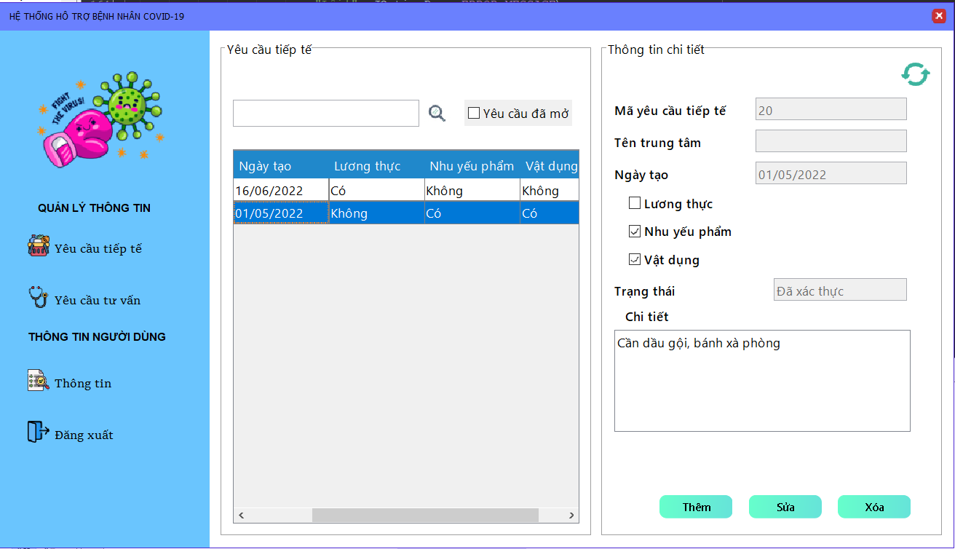 |  |  |  |  |  |  | 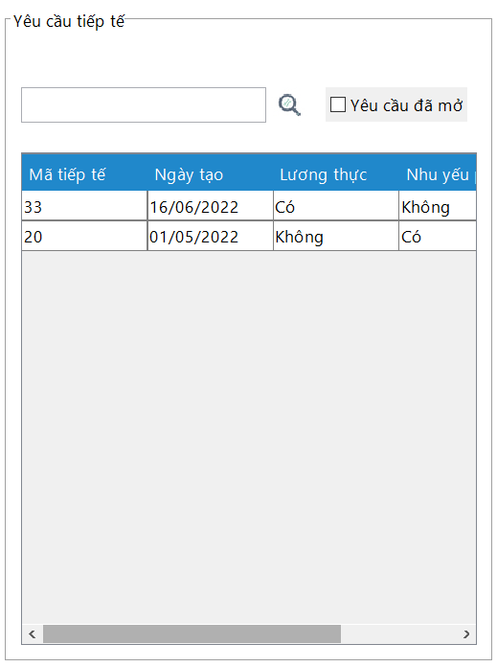 (Màn hình phụ 1) | 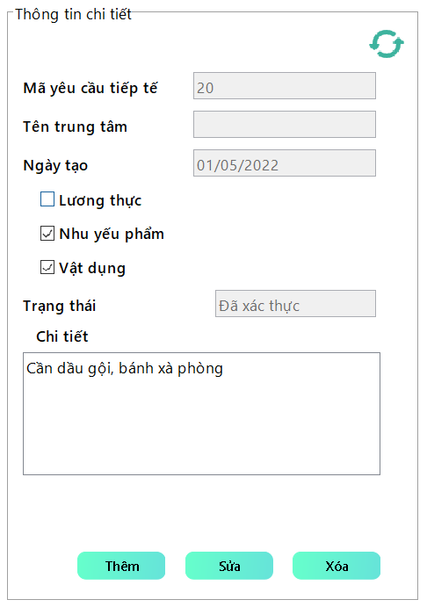 (Màn hình phụ 2) | (Màn hình phụ 3)

 | Tester nhập |  |  |  |  | Dev nhập
STT | Case Study | Status | Desciprtion | Bug Date | Tester | Fix Date | Dev
1 | Không được để trống phần mô tả chi tiết | OK | Người dùng không được để trống phần mô tả chi tiết khi tạo yêu cầu tiêp tế
2 | Không được để trống phần chọn loại yêu cầu cần được giúp đỡ | OK | Người dùng phải chọn tối thiểu là 1 cái tích vào phần lương thực, nhu yếu phẩm, vật trang y tế và tối đa là 3
3 | Không được nhập quá số lượng ký tự cho phép | OK | Người dùng không được nhập quá số lượng ký tự cho phép ở phần mô tả chi tiết yêu cầu
4 | Người dùng không được tạo cùng loại yêu cầu tiếp tế nếu yêu cầu cùng loại trước đó chưa hoàn thành | OK | Ngăn không cho người cần giúp đỡ tạo yêu cầu tiếp tế nếu như vẫn còn yêu cầu tiếp cùng loại yêu cầu chưa hoàn thành. VD: Nếu như người dùng đã gửi yêu cầu về gạo và yêu cầu này chưa hoàn thành thì những yêu cầu tiếp theo của người này không được yêu cầu gạo cho tới khi yêu cầu đó hoàn thành
5 | Người dùng không thể nhập vào mã yêu cầu tiếp tế, tên trung tâm, ngày tạo, trạng thái | OK | Người dùng không thể nhập vào mã yêu cầu tiếp tế, tên trung tâm, ngày tạo, trạng thái
6 |  | OK
7 |  | OK
8 |  | OK
9 |  | OK
10 |  | Warning

Person tạo yêu cầu tư vấn
Usecase | Người dùng tạo yêu cầu tư vấn

Ngày | 16/6/2022

Người Test | Lương Nguyễn Thành Nhân

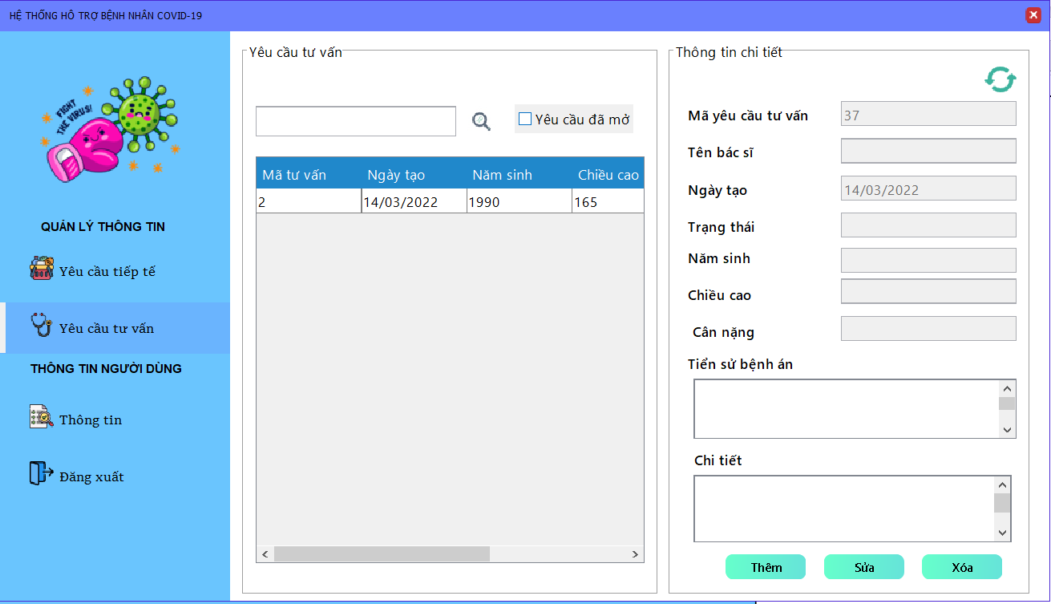 |  |  |  |  |  |  | 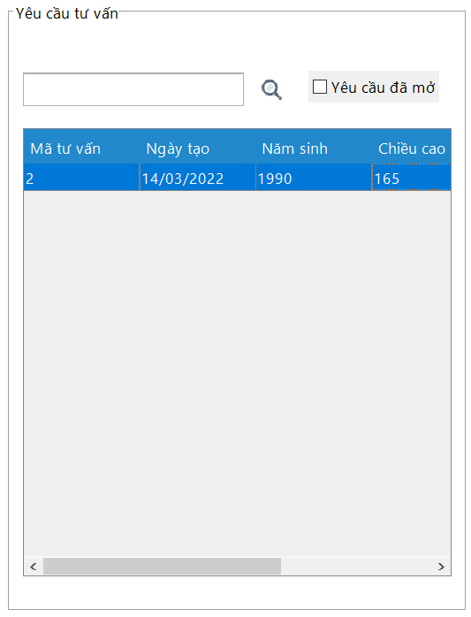 (Màn hình phụ 1) | 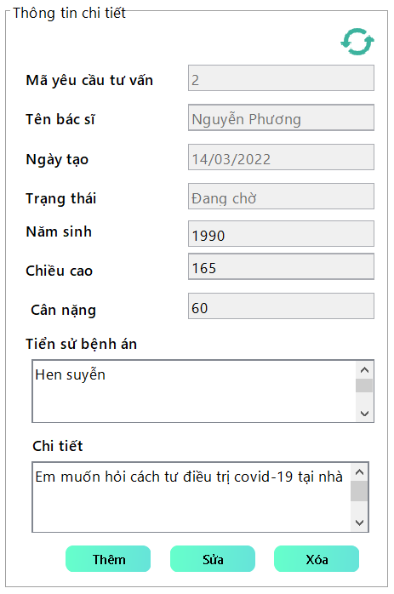 (Màn hình phụ 2) | (Màn hình phụ 3)

 | Tester nhập |  |  |  |  | Dev nhập
STT | Case Study | Status | Desciprtion | Bug Date | Tester | Fix Date | Dev
1 | Không được để trống miền giá trị như năm sinh, chiều cao, cân nặng, chi tiết | OK | Người dùng không được để trống miền giá trị như năm sinh, chiều cao, cân nặng, chi tiết khi tạo yêu cầu tư vấn
2 | Người dùng không thể tạo yêu cầu tư vấn nếu yêu cầu trước chưa hoàn thành | OK | Người dùng không được tạo yêu cầu tư vấn nếu như yêu cầu tư vấn trước còn tồn tại và chưa hoàn thành
3 | Năm sinh, chiều cao, cân nặng là số nguyên dương | OK | Người dùng không được phép nhập vào trường năm sinh, chiều cao, cân nặng ký tự gì ngoài số nguyên dương
4 | Năm sinh, chiều cao, cân nặng không được nhập quá số lượng ký tự cho phép | OK | Năm sinh, chiều cao, cân nặng không được nhập quá số lượng ký tự cho phép
5 | Tiền sử bệnh án và chi tiết không được nhập quá số lượng ký tự cho phép | OK | Tiền sử bệnh án và chi tiết không được nhập quá số lượng ký tự cho phép
6 |  | OK
7 |  | OK
8 |  | Warning
9 |  | Warning
10 |  | Warning

Doctor tìm kiếm yêu cầu tư vấn
Usecase | Bác sĩ tìm kiếm yêu cầu tư vấn

Ngày | 16/6/2022

Người Test | Lương Nguyễn Thành Nhân

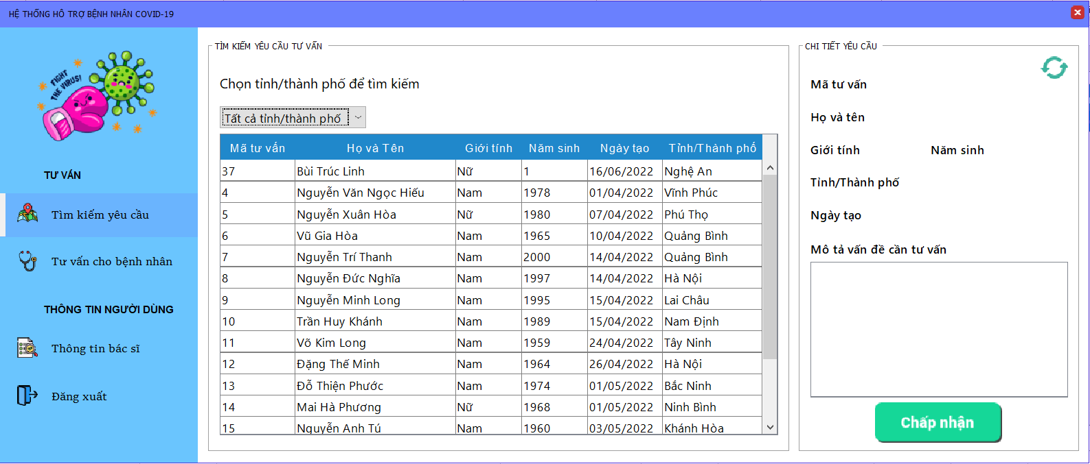 |  |  |  |  |  |  |  | 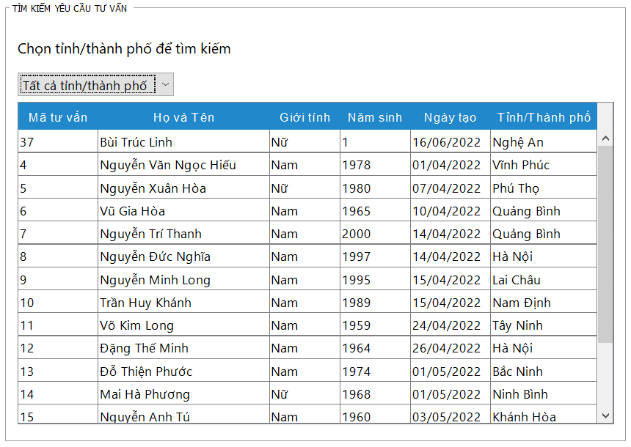 (Màn hình phụ 2) | 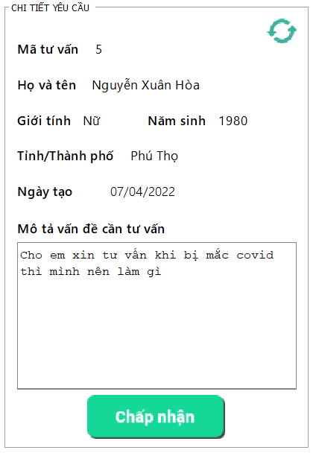 (Màn hình phụ 3)

 | Tester nhập |  |  |  |  | Dev nhập
STT | Case Study | Status | Desciprtion | Bug Date | Tester | Fix Date | Dev
1 | Bác sĩ không sửa được phần mô tả vấn đề cần tư vấn, cũng như các thông tin liên quan của yêu cầu tư vấn | OK | Bác sĩ không sửa được phần mô tả vấn đề cần tư vấn của bệnh nhân, chỉ có thể xem được
2 | Không cho chọn 2 yêu cầu cùng lúc | OK | Bác sĩ không thể chọn cùng lúc 2 yêu cầu cũng như chấp nhận 2 yêu cầu cùng lúc
3 | Yêu cầu chấp nhận phải là yêu cầu đã mở | OK | Bác sĩ chỉ có thể chấp nhận các yêu cầu đã mở
4 | Bác sĩ không chấp nhận được các yêu cầu không tồn tại | OK | Bác sĩ sẽ không chấp nhận được các yêu cầu đã bị xóa
5 | Bác sĩ có thể tìm kiếm tất cả cá yêu cầu trên tất cả tỉnh, thành phố | OK | Bác sĩ có thể tìm kiếm tất cả các đơn tư vấn trên tất cả tỉnh thành phố
6 |  | Warning
7 |  | Warning
8 |  | Warning
9 |  | Warning
10 |  | Warning

Doctor hoàn thành tư vấn
Usecase | Bác sĩ tìm kiếm yêu cầu tư vấn

Ngày | 16/6/2022

Người Test | Lương Nguyễn Thành Nhân

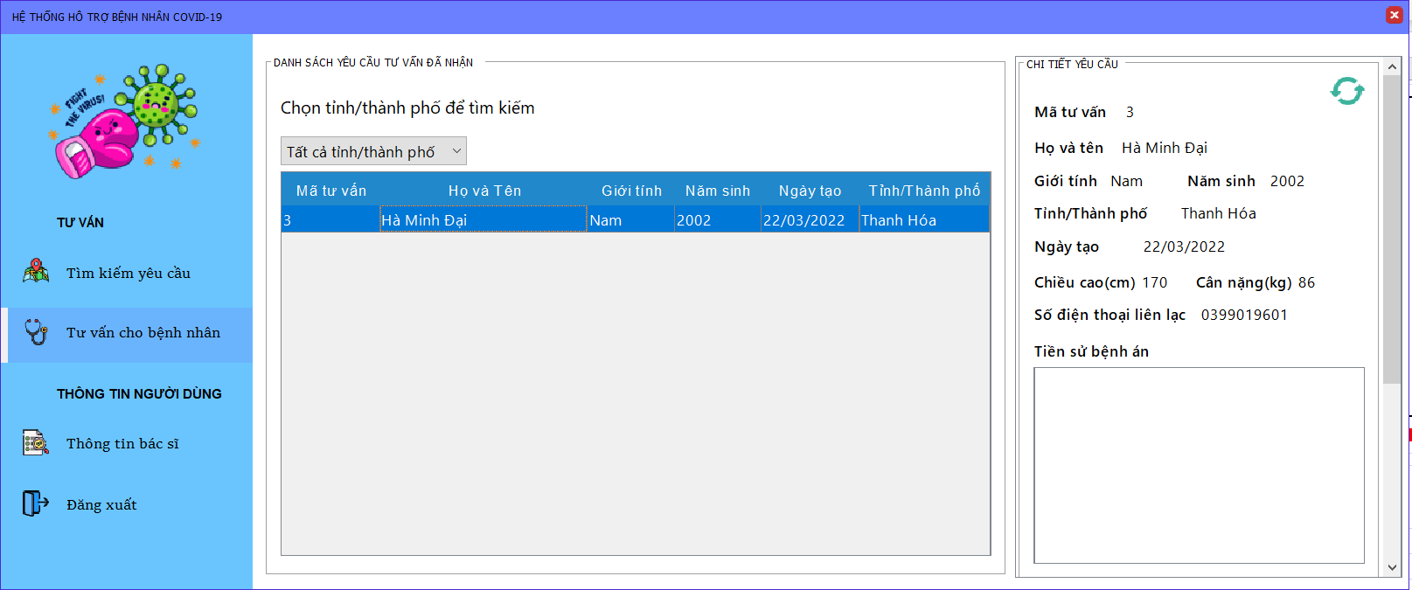
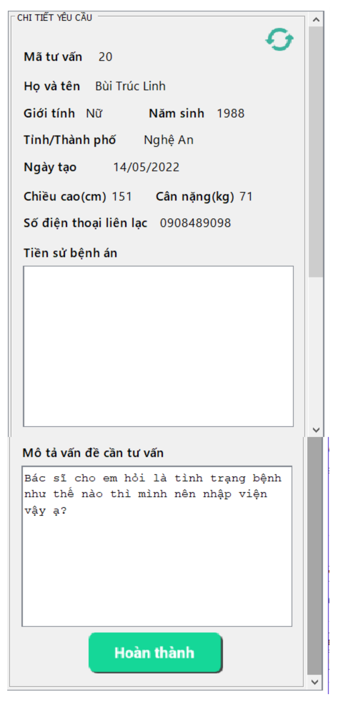
 |  |  |  |  |  |  |  | 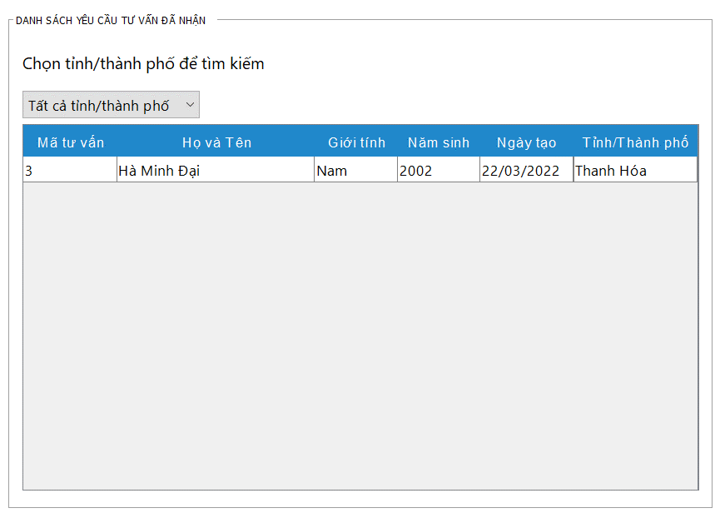 (Màn hình phụ 2)

 | Tester nhập |  |  |  |  | Dev nhập
STT | Case Study | Status | Desciprtion | Bug Date | Tester | Fix Date | Dev
1 | Bác sĩ không sửa được phần mô tả vấn đề cần tư vấn, cũng như các thông tin liên quan của yêu cầu tư vấn | OK | Bác sĩ không sửa được phần mô tả vấn đề cần tư vấn của bệnh nhân, chỉ có thể xem được
2 | Không cho chọn 2 yêu cầu cùng lúc | OK | Bác sĩ không thể chọn cùng lúc 2 yêu cầu cũng như chấp nhận 2 yêu cầu cùng lúc
3 | Yêu cầu hoàn thành phải là yêu cầu đang chờ | OK | Bác sĩ chỉ có thể hoàn thành các yêu cầu đang chờ
4 | Bác sĩ không hoàn thành được các yêu cầu không tồn tại | OK | Bác sĩ sẽ không hoàn thành được các yêu cầu đã bị xóa
5 |  | Warning
6 |  | Warning
7 |  | Warning
8 |  | Warning
9 |  | Warning
10 |  | Warning

Charity tìm kiếm đơn tiếp tế
Usecase | Trung tâm thiện nguyện tìm kiếm yêu cầu tiếp tế

Ngày | 16/6/2022

Người Test | Lương Nguyễn Thành Nhân

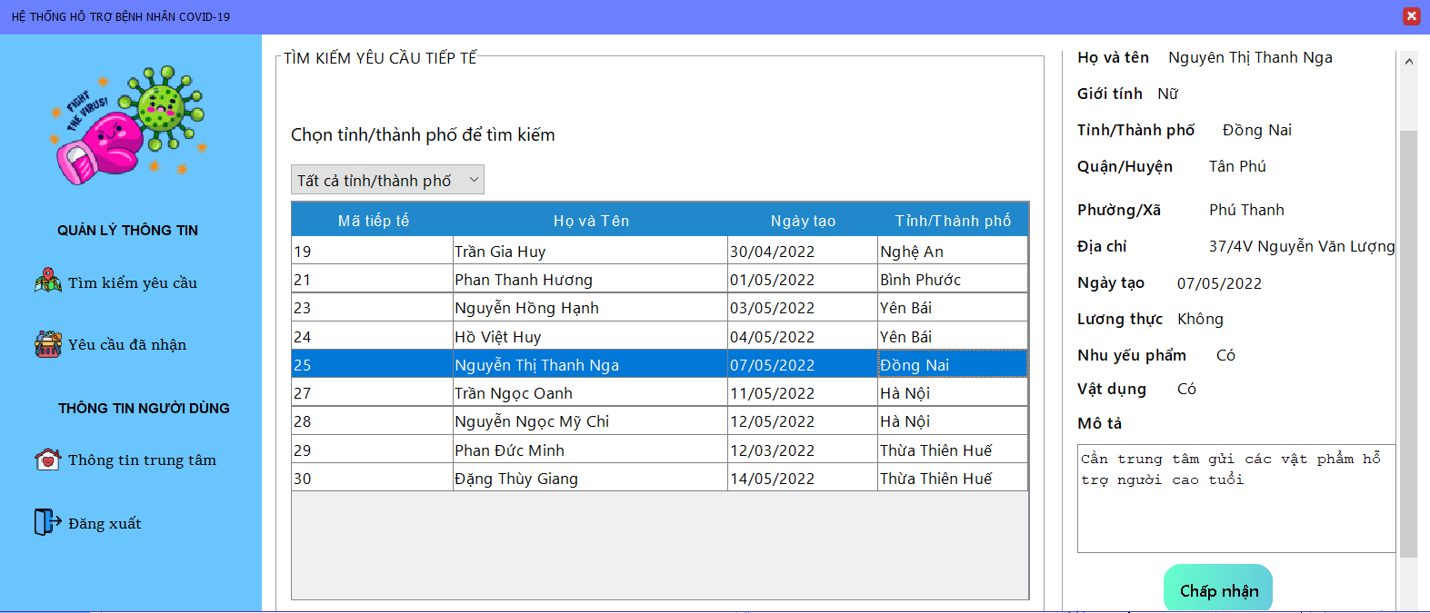 |  |  |  |  |  |  |  | 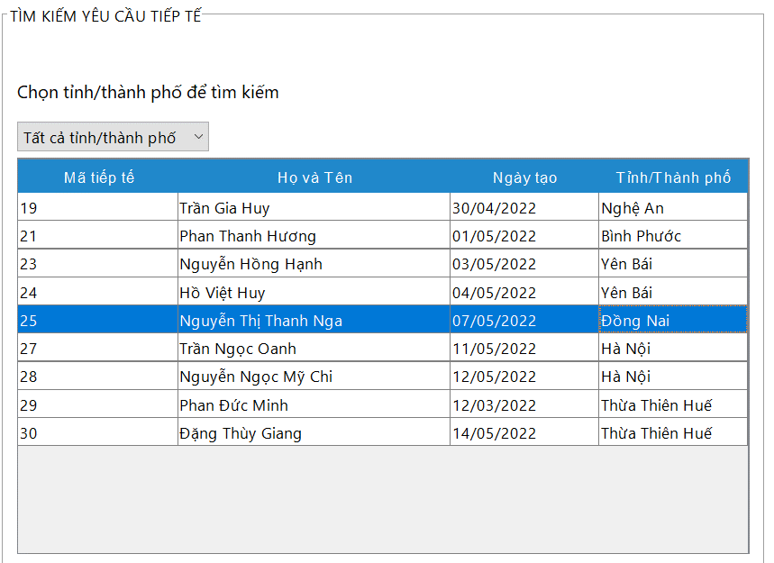 (Màn hình phụ 2) | 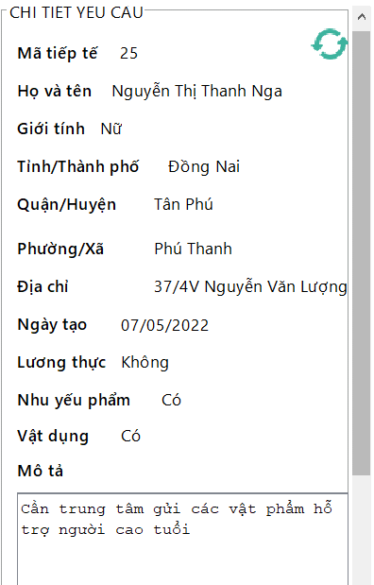

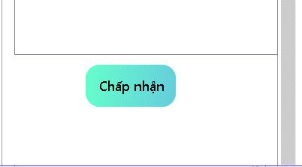

 | Tester nhập |  |  |  |  | Dev nhập
STT | Case Study | Status | Desciprtion | Bug Date | Tester | Fix Date | Dev
1 | Trung tâm không sửa được phần mô tả, cũng như các thông tin liên quan của yêu cầu tiếp tế | Warning | Trung tâm không sửa được phần mô tả, cũng như các thông tin liên quan của yêu cầu tiếp tế | Còn có thể viết được phần mô tả 16/06/2022 | Lương Nguyễn Thành Nhân | 2022-06-17 | Trần Nhật Sinh
2 | Không cho chọn 2 yêu cầu cùng lúc | OK | Trung tâm không thể chọn cùng lúc 2 yêu cầu cũng như chấp nhận 2 yêu cầu cùng lúc
3 | Yêu cầu nhận phải là yêu cầu đã xác thực | OK | Trung tâmchỉ có thể chấp nhận các yêu cầu đã xác thực
4 | Trung tâm tìm kiếm được các yêu cầu trên tất cả tỉnh thành phố | Warning | Trung tâm có thể tìm kiếm tất cả các đơn tiếp tế trên tất cả tỉnh thành phố | Khi tìm kiếm thì không thể thực hiện việc quay về tất cả tỉnh, thành phố 16/06/2022 | Lương Nguyễn Thành Nhân | 2022-06-17 | Trần Nhật Sinh
5 | Trung tâm chỉ có thể tìm kiếm các đơn yêu cầu mà trung tâm có thể nhận | Bug | Trung tâm chỉ có thể tìm kiếm các đơn yêu cầu mà trung tâm có thể nhận, và trung tâm chỉ có thể nhận các yêu cầu mà trung tâm có thể đáp ứng được | Trung tâm vẫn tìm kiếm và nhận được các yêu cầu trung tâm không thể đáp ứng 16/06/2022 | Lương Nguyễn Thành Nhân
6 |  | OK
7 |  | Warning
8 |  | Warning
9 |  | Warning
10 |  | Warning
11 |  | Warning

Charity hoàn thành,hủy tiếp tế
Usecase | Trung tâm thiện nguyện hoàn thành hay hủy yêu cầu tiếp tế

Ngày | 16/6/2022

Người Test | Lương Nguyễn Thành Nhân

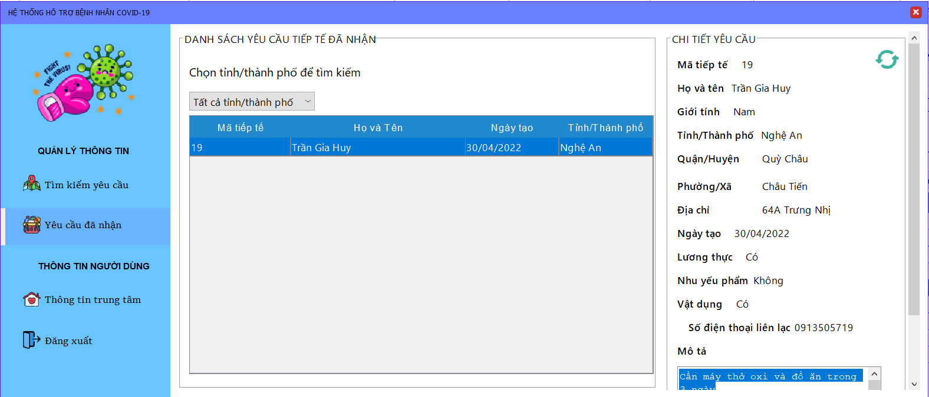 |  |  |  |  |  |  |  | 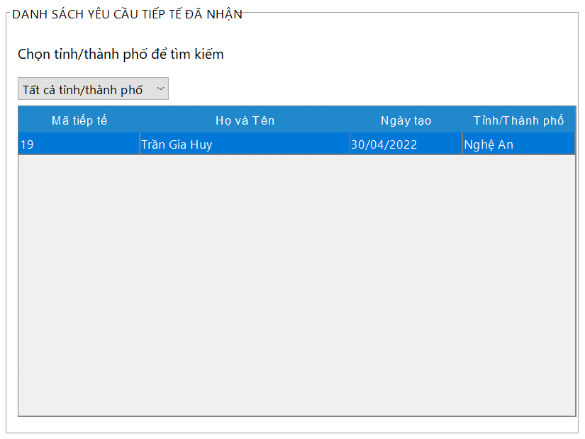 (Màn hình phụ 2) | 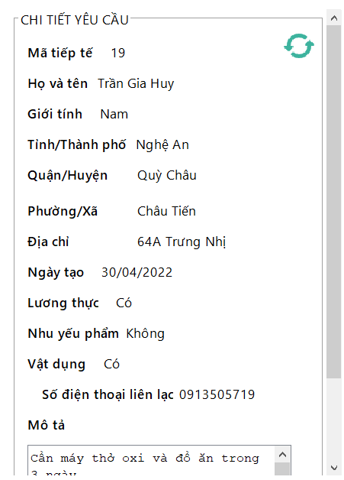

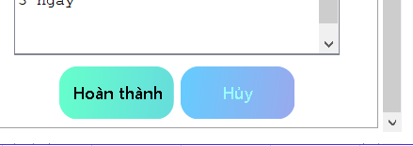

 | Tester nhập |  |  |  |  | Dev nhập
STT | Case Study | Status | Desciprtion | Bug Date | Tester | Fix Date | Dev
1 | Trung tâm không sửa được phần mô tả, cũng như các thông tin liên quan của yêu cầu tiếp tế | OK | Trung tâm không sửa được phần mô tả, cũng như các thông tin liên quan của yêu cầu tiếp tế
2 | Không cho chọn 2 yêu cầu cùng lúc | OK | Trung tâm không thể chọn cùng lúc 2 yêu cầu cũng như hoàn thành 2 yêu cầu cùng lúc
3 | Yêu cầu hoàn thành hay hủy phải là yêu cầu đã nhận | OK | Trung tâm chỉ có thể hoàn thành hay hủy các yêu cầu đã nhận
4 | Trung tâm tìm kiếm được các yêu cầu trên tất cả tỉnh thành phố | OK | Trung tâm có thể tìm kiếm tất cả các đơn tiếp tế trên tất cả tỉnh thành phố
5 |  | OK
6 |  | Warning
7 |  | Warning
8 |  | Warning
9 |  | Warning
10 |  | Warning

Employee quản lý person,hotline
Usecase | Nhân viên quản lý thông tin người cần giúp đỡ

Ngày | 16/6/2022

Người Test | Lương Nguyễn Thành Nhân
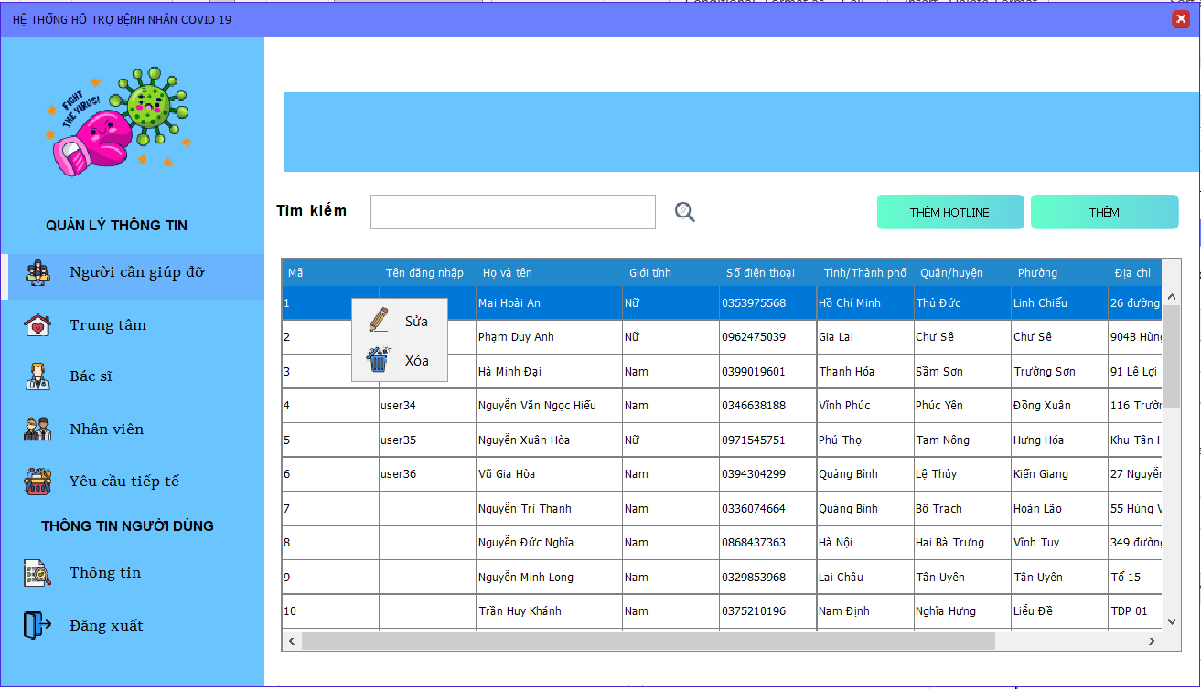
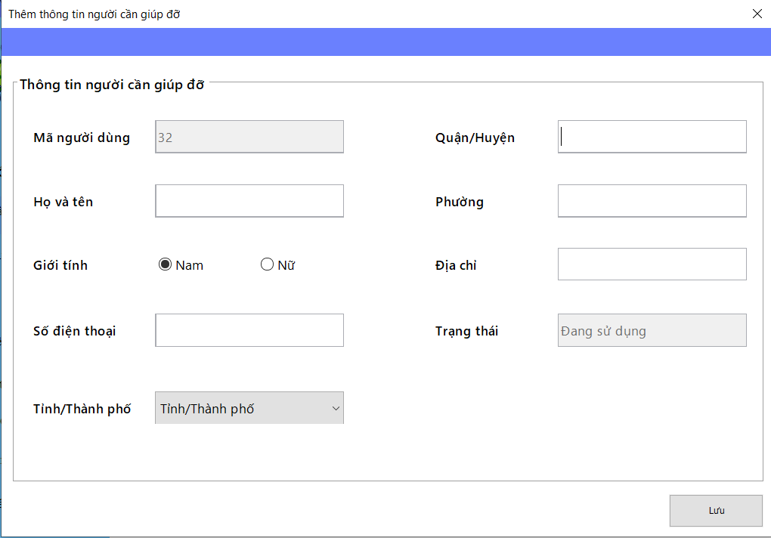
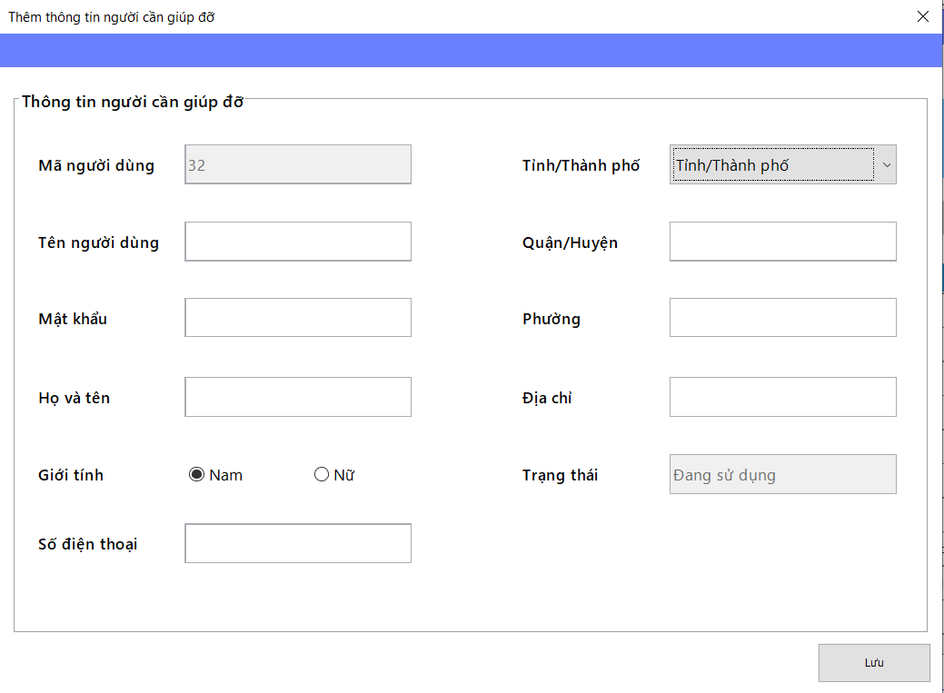
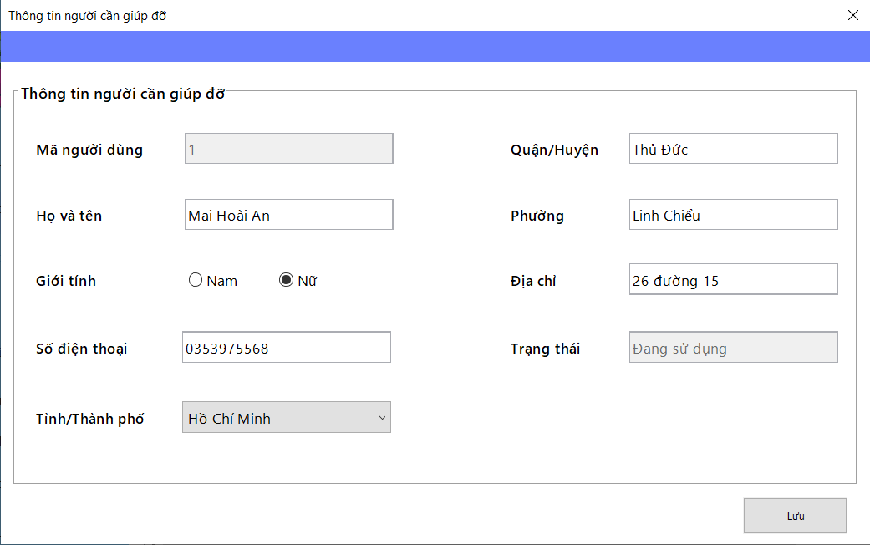
 |  |  |  |  |  |  | (Màn hình phụ 2)

 | Màn hình quản lý người cần giúp đỡ |  |  |  |  |  |  | Màn hình thêm người dùng hotline | Màn hình thêm người cần giúp đỡ và tạo tài khoản | Màn hình sửa thông tin người cần giúp đỡ

 | Tester nhập |  |  |  |  | Dev nhập
STT | Case Study | Status | Desciprtion | Bug Date | Tester | Fix Date | Dev
1 | Nhân viên có thể tìm kiếm người cần giúp đỡ thông qua mã người dùng | OK | Nhân viên nhập vào mã và hiển thị thông tin người dùng tương ứng
2 | Khi thêm thông tin người dùng bình thường hay hotline thì phải nhập đầy đủ thông tin | Warning | Nhân viên phải nhập đủ thông tin vào các trường dữ liệu và không được thiếu | Lỗi được phép thêm người dùng hotline mặc dù chưa chọn tỉnh thành phố 16/06/2022 | Lương Nguyễn Thành Nhân
3 | Số điện thoại đăng ký phải hợp lệ | OK | Số điện thoại đăng ký phải là số điện thoại có đủ 10 chữ số
4 | Số điện thoại phải là số điện thoại chưa đăng ký | OK | Số điện thoại đăng ký phải là số điện thoại chưa được đăng ký trên hệ thống dù là thêm hay sửa
5 | Số điện thoại chỉ được phép nhập số | OK | Số điện thoại không được chứa ký tự khác ngoài ký tự số
6 | Tên tài khoản thêm vào phải là tên tài khoản chưa tồn tại | Warning | Tên tài khoản nhập vào phải là tài khoản chưa có trên hệ thống | Lỗi: Bắt lỗi sai, bắt thành trùng số điện thoại 16/06/2022 | Lương Nguyễn Thành Nhân
7 | Mật khẩu nhập vào phải được chuyển đổi thành dấu chấm | Warning | Mật khẩu nhập vào không được phép hiện lên màn hình | Lỗi: vẫn hiện mật khẩu nhập lên màn hình và không được giấu đi 16/06/2022 | Lương Nguyễn Thành Nhân
8 | Không được nhập quá ký tự cho phép ở tất cả các trường được nhập | OK | Không được nhập quá số lượng ký tự cho phép trên phần nhập thông tin
9 |  | OK
10 |  | OK
11 |  | OK

Employee quản lý charity
Usecase | Nhân viên quản lý thông tin trung tâm

Ngày | 16/6/2022

Người Test | Lương Nguyễn Thành Nhân

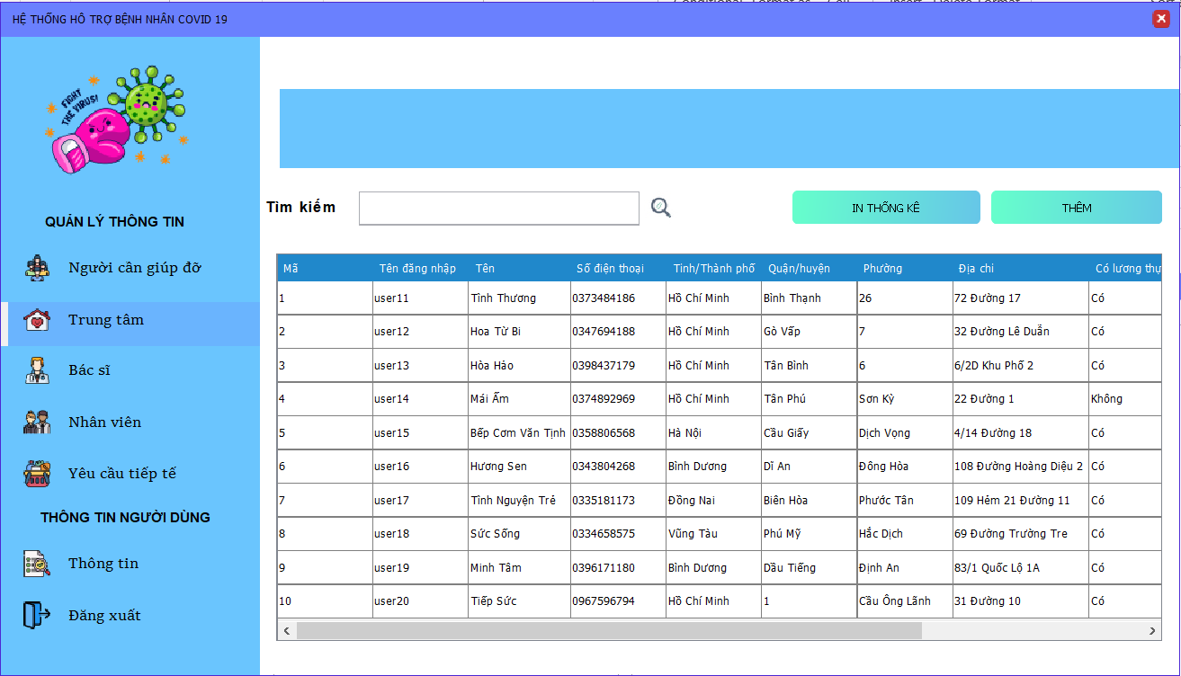
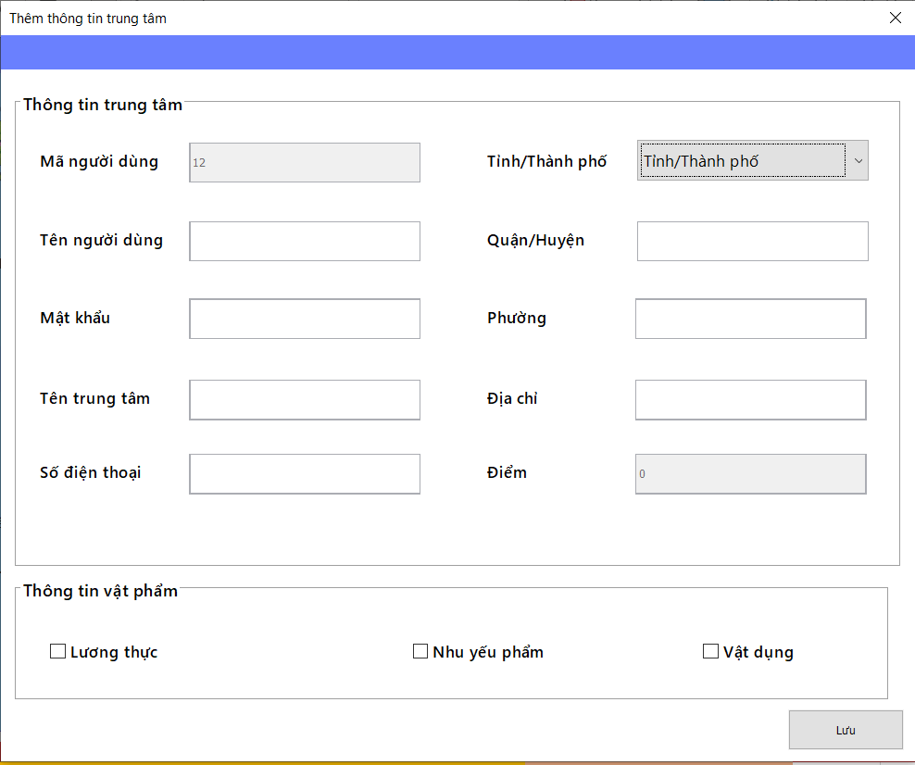
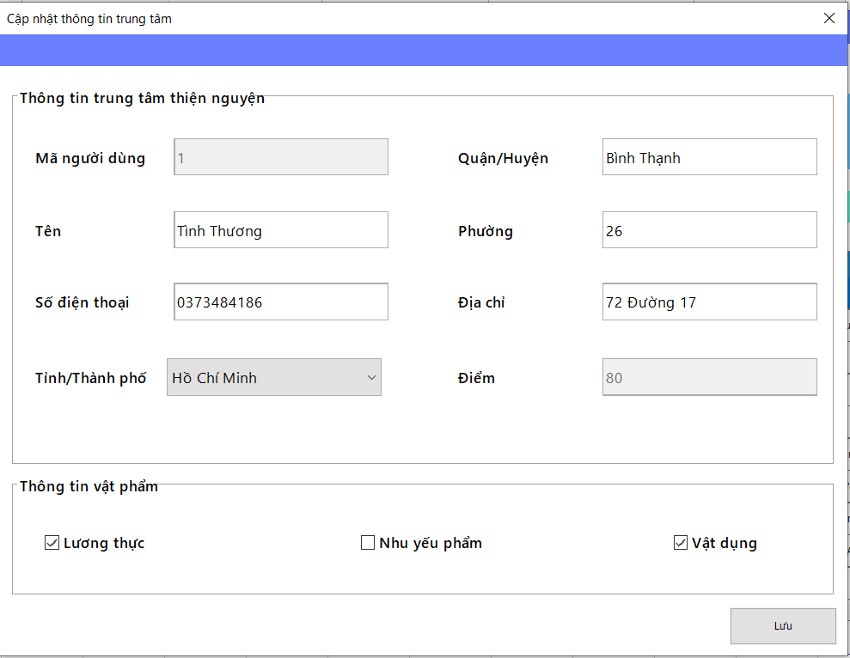
 |  |  |  |  |  |  | (Màn hình phụ 2)

 | Màn hình quản lý trung tâm |  |  |  |  |  |  | Màn hình thêm trung tâm và tài khoản cho trung tâm | Màn hình sửa thông tin trung tâm

 | Tester nhập |  |  |  |  | Dev nhập
STT | Case Study | Status | Desciprtion | Bug Date | Tester | Fix Date | Dev
1 | Nhân viên có thể tìm kiếm trung tâm thông qua mã người dùng | OK | Nhân viên nhập vào mã và hiển thị thông tin trung tâm tương ứng
2 | Khi thêm thông tin trung tâm thì phải nhập đầy đủ thông tin | Warning | Nhân viên phải nhập đủ thông tin vào các trường dữ liệu và không được thiếu | Lỗi: màn hình sửa thông tin chưa thực hiện việc báo lỗi gi hết 16/06/2022 | Lương Nguyễn Thành Nhân
3 | Số điện thoại đăng ký phải hợp lệ | OK | Số điện thoại đăng ký phải là số điện thoại có đủ 10 chữ số
4 | Số điện thoại phải là số điện thoại chưa đăng ký | Warning | Số điện thoại đăng ký phải là số điện thoại chưa được đăng ký trên hệ thống dù là thêm hay sửa | Lỗi: màn hình sửa thông tin chưa thực hiện việc báo lỗi 16/06/2022 | Lương Nguyễn Thành Nhân
5 | Số điện thoại chỉ được phép nhập số | OK | Số điện thoại không được chứa ký tự khác ngoài ký tự số
6 | Tên tài khoản thêm vào phải là tên tài khoản chưa tồn tại | OK | Tên tài khoản nhập vào phải là tài khoản chưa có trên hệ thống
7 | Mật khẩu nhập vào phải được chuyển đổi thành dấu chấm | Warning | Mật khẩu nhập vào không được phép hiện lên màn hình | Lỗi: vẫn hiện mật khẩu nhập lên màn hình và không được giấu đi 16/06/2022 | Lương Nguyễn Thành Nhân
8 | Không được nhập quá ký tự cho phép ở tất cả các trường được nhập | OK | Không được nhập quá số lượng ký tự cho phép trên phần nhập thông tin
9 |  | OK
10 |  | OK
11 |  | OK

Employee quản lý doctor
Usecase | Nhân viên quản lý thông tin bác sĩ

Ngày | 16/6/2022

Người Test | Lương Nguyễn Thành Nhân

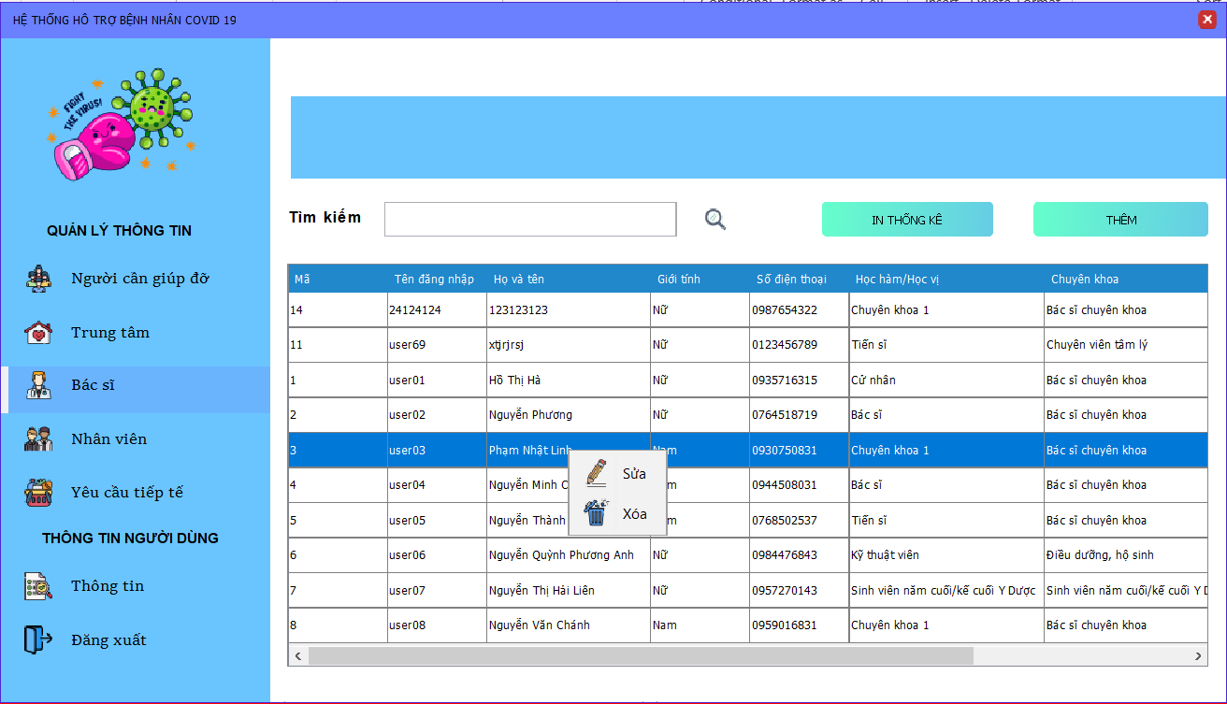
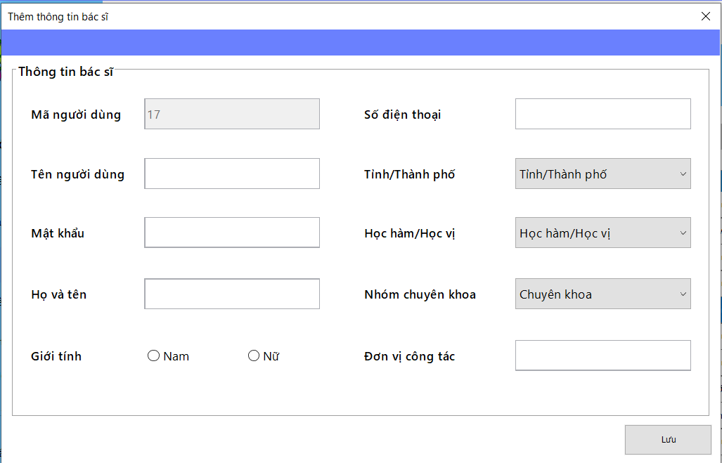
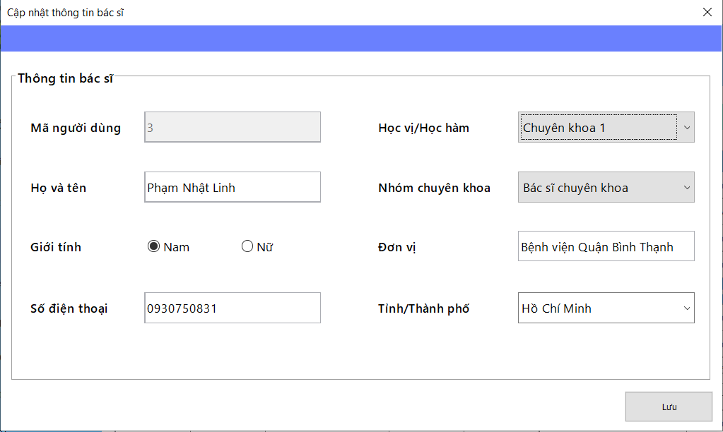
 |  |  |  |  |  |  | (Màn hình phụ 2)

 | Màn hình quản lý bác sĩ |  |  |  |  |  |  | Màn hình thêm bác sĩ và tài khoản bác sĩ | Màn hình thêm người cần giúp đỡ và tạo tài khoản

 | Tester nhập |  |  |  |  | Dev nhập
STT | Case Study | Status | Desciprtion | Bug Date | Tester | Fix Date | Dev
1 | Nhân viên có thể tìm kiếm bác sĩ thông qua mã người dùng | OK | Nhân viên nhập vào mã và hiển thị thông tin bác sĩ tương ứng
2 | Khi thêm thông tin bác sĩ thì phải nhập đầy đủ thông tin | Warning | Nhân viên phải nhập đủ thông tin vào các trường dữ liệu và không được thiếu | Lỗi: được phép thêm bác sĩ mặc dù chưa chọn tỉnh thành phố hay giới tính 16/06/2022 | Lương Nguyễn Thành Nhân
3 | Số điện thoại đăng ký phải hợp lệ | OK | Số điện thoại đăng ký phải là số điện thoại có đủ 10 chữ số
4 | Số điện thoại phải là số điện thoại chưa đăng ký | OK | Số điện thoại đăng ký phải là số điện thoại chưa được đăng ký trên hệ thống dù là thêm hay sửa
5 | Số điện thoại chỉ được phép nhập số | OK | Số điện thoại không được chứa ký tự khác ngoài ký tự số
6 | Tên tài khoản thêm vào phải là tên tài khoản chưa tồn tại | OK | Tên tài khoản nhập vào phải là tài khoản chưa có trên hệ thống
7 | Mật khẩu nhập vào phải được chuyển đổi thành dấu chấm | Warning | Mật khẩu nhập vào không được phép hiện lên màn hình | Lỗi: vẫn hiện mật khẩu nhập lên màn hình và không được giấu đi 16/06/2022 | Lương Nguyễn Thành Nhân
8 | Không được nhập quá ký tự cho phép ở tất cả các trường được nhập | OK | Không được nhập quá số lượng ký tự cho phép trên phần nhập thông tin
9 | Giao diên phải đạt chuẩn | Bug | Giao diên phải đạt chuẩn | Khi nhập nhiều ký tự, text field tự động tràn ra khỏi màn hình 16/06/2022 | Lương Nguyễn Thành Nhân
10 |  | OK
11 |  | OK

Employee quản lý employee
Usecase | Nhân viên quản lý thông tin trung tâm

Ngày | 16/6/2022

Người Test | Lương Nguyễn Thành Nhân

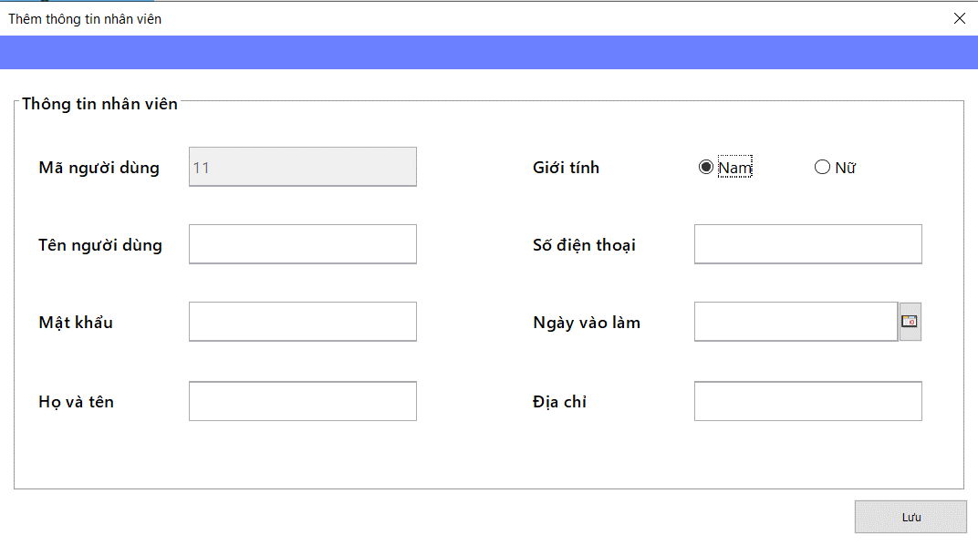
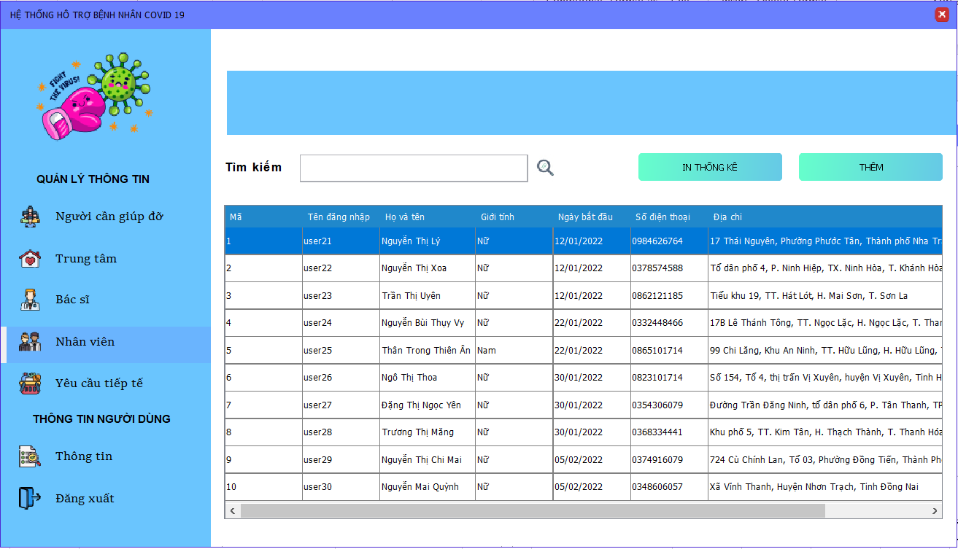
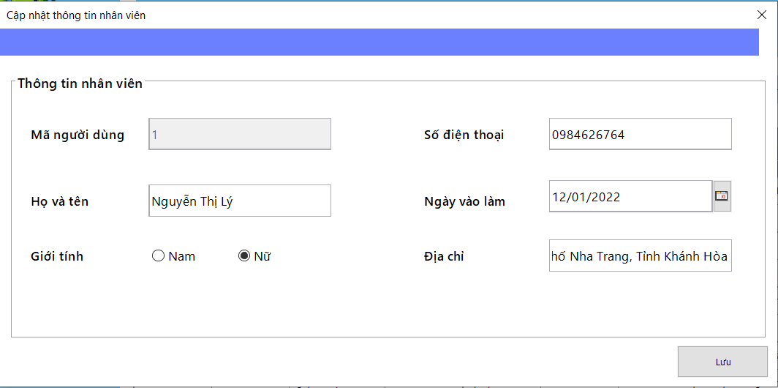
 |  |  |  |  |  |  | (Màn hình phụ 2)

 | Màn hình quản lý nhân viên |  |  |  |  |  |  | Màn hình thêm nhân viên và tài khoản nhân viên | Màn hình sửa thông tin nhân viên

 | Tester nhập |  |  |  |  | Dev nhập
STT | Case Study | Status | Desciprtion | Bug Date | Tester | Fix Date | Dev
1 | Nhân viên có thể tìm kiếm nhân viên thông qua mã người dùng | OK | Nhân viên nhập vào mã và hiển thị thông tin nhân viên tương ứng
2 | Khi thêm thông tin nhân viên thì phải nhập đầy đủ thông tin | Warning | Nhân viên phải nhập đủ thông tin vào các trường dữ liệu và không được thiếu | Lỗi: chưa thực hiện việc bắt lỗi thiếu thông tin nhập vào 16/06/2022 | Lương Nguyễn Thành Nhân
3 | Số điện thoại đăng ký phải hợp lệ | OK | Số điện thoại đăng ký phải là số điện thoại có đủ 10 chữ số
4 | Số điện thoại phải là số điện thoại chưa đăng ký | Warning | Số điện thoại đăng ký phải là số điện thoại chưa được đăng ký trên hệ thống dù là thêm hay sửa | Lỗi: Khi thêm chưa bắt lỗi trùng số điện thoại 16/06/2022 | Lương Nguyễn Thành Nhân
5 | Số điện thoại chỉ được phép nhập số | OK | Số điện thoại không được chứa ký tự khác ngoài ký tự số
6 | Tên tài khoản thêm vào phải là tên tài khoản chưa tồn tại | Warning | Tên tài khoản nhập vào phải là tài khoản chưa có trên hệ thống | Lỗi: chưa thực hiện việc bắt lỗi thiếu thông tin nhập vào 16/06/2022 | Lương Nguyễn Thành Nhân
7 | Mật khẩu nhập vào phải được chuyển đổi thành dấu chấm | Warning | Mật khẩu nhập vào không được phép hiện lên màn hình | Lỗi: vẫn hiện mật khẩu nhập lên màn hình và không được giấu đi 16/06/2022 | Lương Nguyễn Thành Nhân
8 | Không được nhập quá ký tự cho phép ở tất cả các trường được nhập | OK | Không được nhập quá số lượng ký tự cho phép trên phần nhập thông tin
9 | Khi sửa thông tin nhân viên thì phải nhập đầy đủ thông tin | Warning | Nhân viên phải nhập đủ thông tin vào các trường dữ liệu và không được thiếu | Lỗi: ở màn hình sửa nhân viên có thể xóa ngày vào làm thành ra có thể thiếu và chưa bắt lỗi này 16/06/2022 | Lương Nguyễn Thành Nhân
10 |  | OK
11 |  | OK

Employee quản lý supply
Usecase | Nhân viên quản lý yêu cầu tiếp tế

Ngày | 16/6/2022

Người Test | Lương Nguyễn Thành Nhân

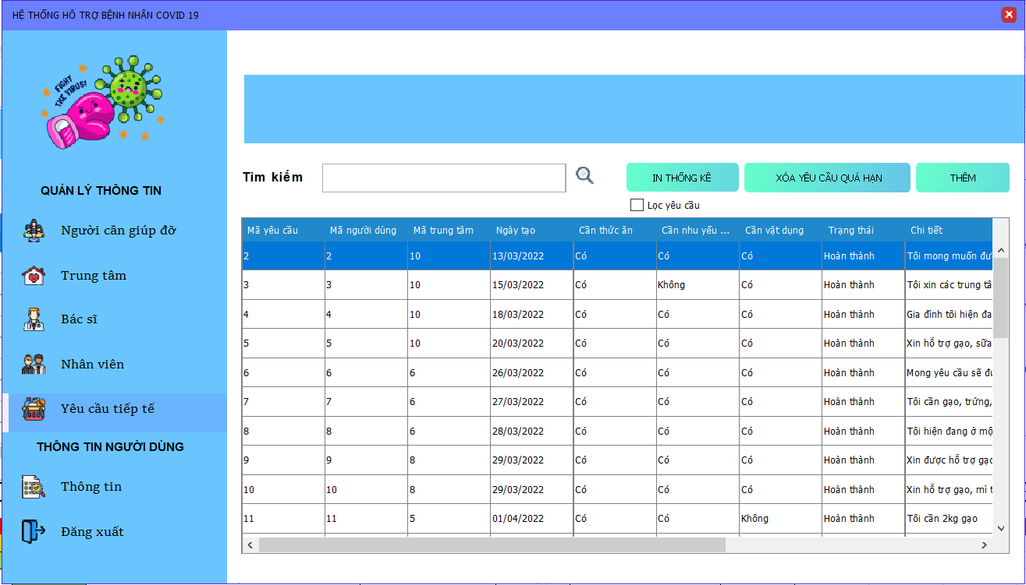
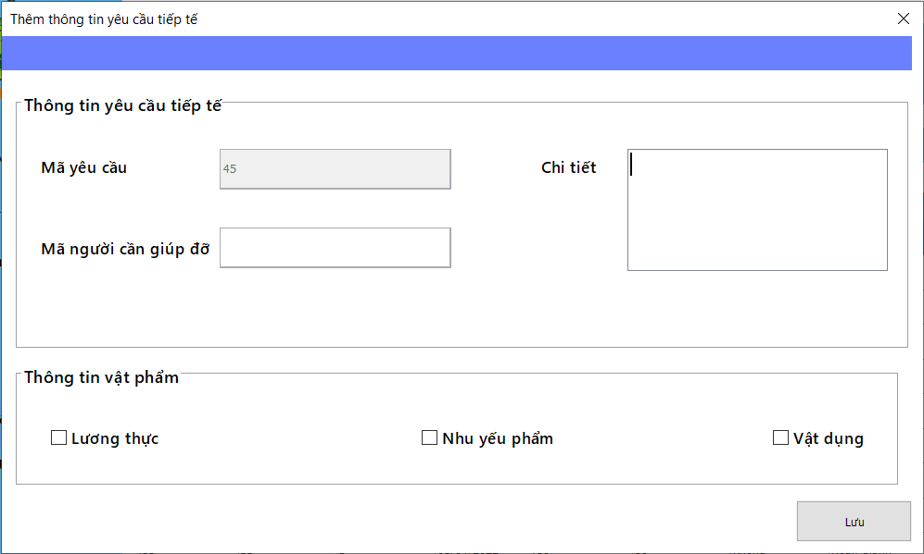
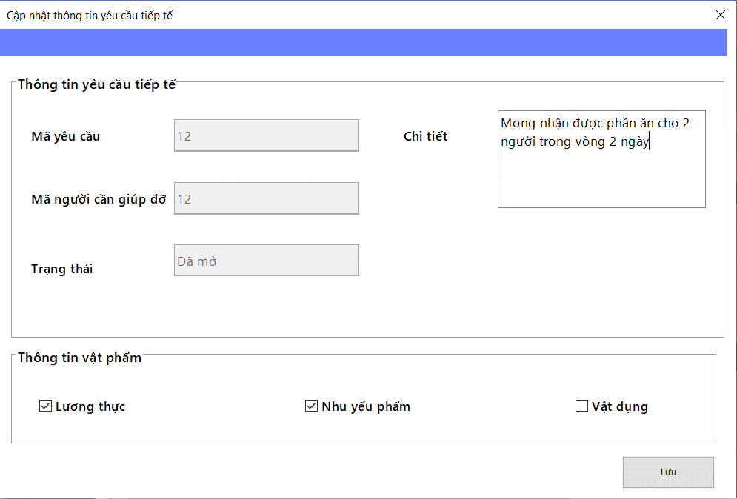
 |  |  |  |  |  |  | (Màn hình phụ 2)

 | Màn hình quản lý yêu cầu tiếp tế |  |  |  |  |  |  | Màn hình thêm yêu cầu tiếp tế | Màn hình sửa yêu cầu tiếp tế

 | Tester nhập |  |  |  |  | Dev nhập
STT | Case Study | Status | Desciprtion | Bug Date | Tester | Fix Date | Dev
1 | Nhân viên có thể tìm kiếm thông tin yêu cầu tiếp tế thông qua mã yêu cầu | OK | Nhân viên nhập vào mã và hiển thị thông tin yêu cầu tiếp tế tương ứng
2 | Nếu chưa có trung tâm nào nhận yêu cầu sẽ không hiểu thị gì cả | Warning | Nếu như yêu cầu chưa có trung tâm nào nhận thì phần mã trung tâm sẽ được để trống | Lỗi: Hiển thị trung tâm với mã số trung tâm 0 mặc dù yêu cầu chưa được nhận 16/06/2022 | Lương Nguyễn Thành Nhân
3 | Khi thêm thông tin yêu cầu tiếp tế thì phải nhập đầy đủ thông tin | OK | Nhân viên phải nhập đủ thông tin vào các trường dữ liệu và không được thiếu
4 | Không được nhập quá ký tự cho phép ở tất cả các trường được nhập | Warning | Không được nhập quá số lượng ký tự cho phép trên phần nhập thông tin | Lỗi: Khi thêm yêu cầu thì không giới hạn ký tự tối đa ở phần chi tiết 16/06/2022 | Lương Nguyễn Thành Nhân
5 | Khi sửa thông tin nhân viên thì phải nhập đầy đủ thông tin | OK | Nhân viên phải nhập đủ thông tin vào các trường dữ liệu và không được thiếu
6 | Không được sửa hay xóa yêu cầu tiếp tế nếu như yêu cầu đó không còn ở trạng thái đã mở | OK | Nhân viên không thể thực hiện thao tác xóa hay sửa nếu như yêu cầu đó yêu cầu đó không còn ở trạng thái đã mở
7 | Không được hủy hay xác thực yêu cầu tiếp tế nếu như yêu cầu đó không còn ở trạng thái đã mở | Warning | Nhân viên không thể thực hiện thao tác hủy hay xác thực nếu như yêu cầu đó yêu cầu đó không còn ở trạng thái đã mở | Lỗi: Chưa băt lỗi khi thực hiện xác thực trên yêu cầu không còn ở trạng thái đã mở 16/06/2022 | Lương Nguyễn Thành Nhân
8 |  | OK
9 |  | OK
10 |  | OK
11 |  | OK

